Hoja1
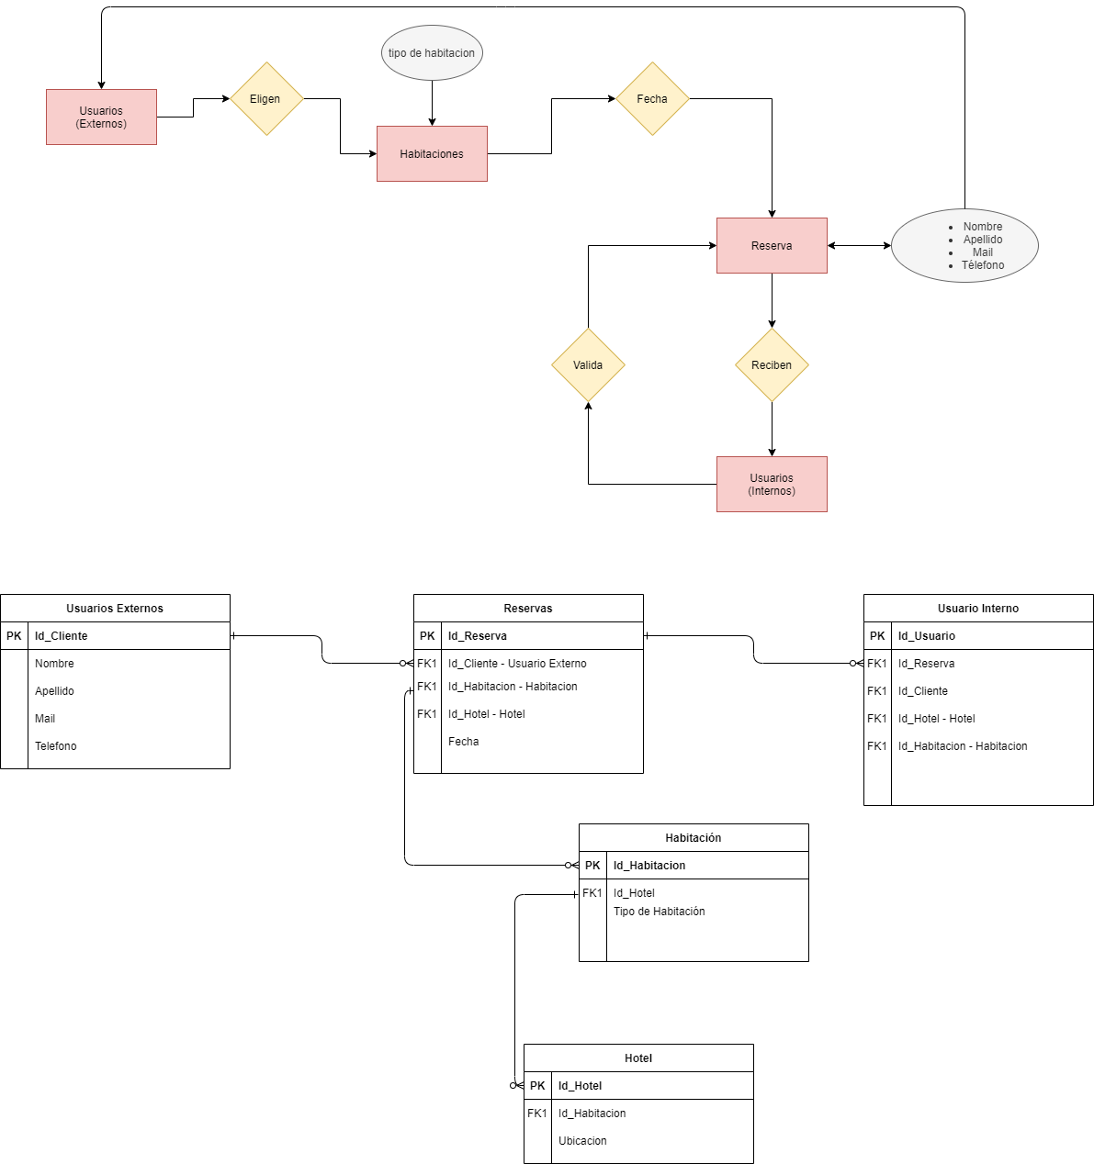

Usuario | Personas | Habitacion | Hotel | Reserva | Usuario Interno | Personal
ID_users | ID_personas | Id_Habitacion | Id_Hotel | Id_Reserva | ID_UsersInt | Id_UsersPers
Nombre | FK_ID_users | Fecha disponible | Ubicación | Fk_Id_Persona | Mail | Fk_Id_UsersInt
Mail | Apellido | Fecha No Disponible |  | Fk_Id_Habitacion | Pass | Nombre
Pass | Dni | Ubicación |  | Fk_Id_Hotel | rol | Apellido
 | Direccion | Precio |  | Fecha Desde |  | Mail
 | Telefono | Cantidad Personas |  | Fecha Hasta |  | Telefono
 |  | Fk_Id_Hotel |  | Cantidad Persona |  | Legajo
 |  |  |  | Fk_ID_UsersInt
 |  |  |  | Precio Total

